Anova2-Cepas de ratas
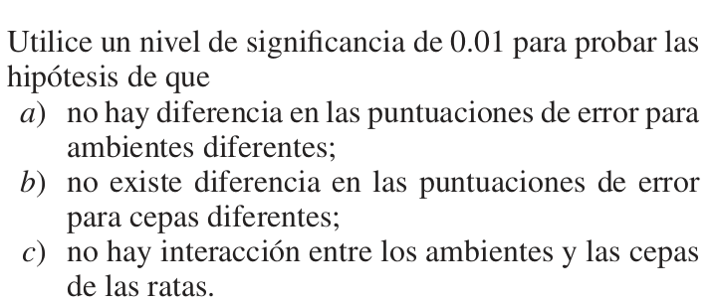
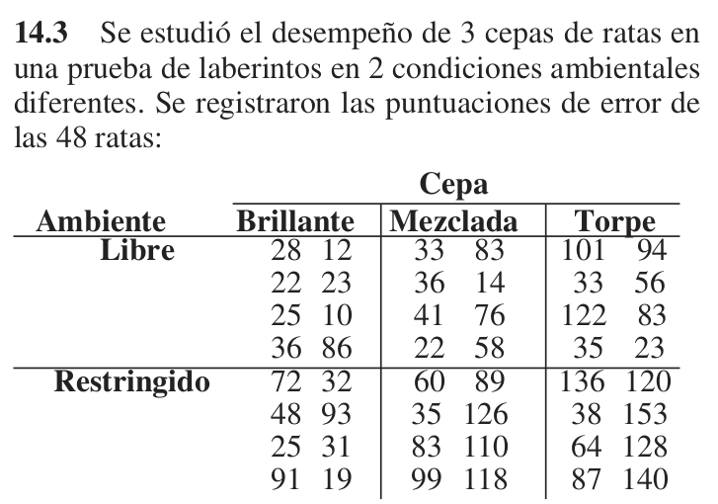
Ambiente | Cepa
 | Brillante | Mezclada | Torpe
Libre | 28 | 33 | 101
 | 22 | 36 | 33 | Más ejercicios en Walpole p. 555 para una vía y 575 para dos vías.
 | 25 | 41 | 122
 | 36 | 22 | 35
 | 12 | 83 | 94
 | 23 | 14 | 56
 | 10 | 76 | 83
 | 86 | 58 | 23
Restringido | 72 | 60 | 136
 | 48 | 35 | 38
 | 25 | 83 | 64
 | 91 | 99 | 87
 | 32 | 89 | 120
 | 93 | 126 | 153
 | 31 | 110 | 128
 | 19 | 118 | 140

